Sheet1
Name | Duration | Start | Finish | Predecessor | Resource Name
PRAĆENJE RADA | 76 | 4/10/24 | 6/25/24
Pokretanje projekta | 8 | 4/10/24 | 4/18/24
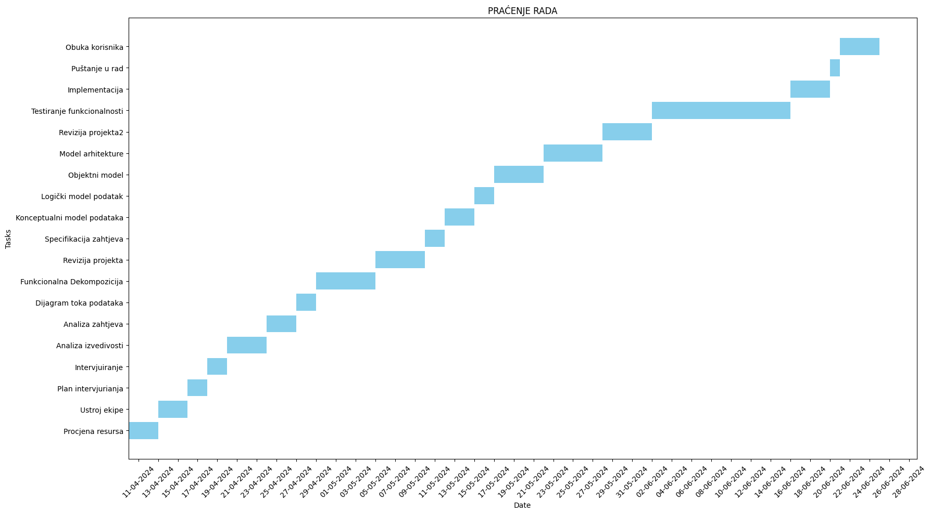
Procjena resursa | 3 | 4/10/24 | 4/13/24 |  | Voditelj projekta
Ustroj ekipa | 3 | 4/13/24 | 4/16/24 | 4 | Voditelj projekta
Plan intervjurianja | 2 | 4/16/24 | 4/18/24 | 5 | Voditelj projekta
Analiza | 22 | 4/18/24 | 5/10/24
Intervjuiranje | 2 | 4/18/24 | 4/20/24 | 6 | Voditelj projekta
Analiza izvedivosti | 4 | 4/20/24 | 4/24/24 | 8 | Analitičar sustava
Analiza zahtjeva | 3 | 4/24/24 | 4/27/24 | 9 | Analitičar sustava
Dijagram toka podataka | 2 | 4/27/24 | 4/29/24 | 10 | Analitičar sustava
Funkcionalna Dekompozicija | 6 | 4/29/24 | 5/5/24 | 11 | Analitičar sustava
Revizija projekta | 5 | 5/5/24 | 5/10/24 | 12 | Voditelj projekta;Analitičar sustava
Dizajn | 23 | 5/10/24 | 6/2/24
Specifikacija zahtjeva | 2 | 5/10/24 | 5/12/24 | 14 | Analitičar sustava
Konceptualni model podataka | 3 | 5/12/24 | 5/15/24 | 15 | Analitičar sustava
Logički model podatak | 2 | 5/15/24 | 5/17/24 | 16 | Analitičar sustava,Programer
Objektni model | 5 | 5/17/24 | 5/22/24 | 17 | Analitičar sustava,Programer
Model arhitekture | 6 | 5/22/24 | 5/28/24 | 18 | Analitičar sustava
Revizija projekta | 5 | 5/28/24 | 6/2/24 | 19 | Voditelj projekta;Analitičar sustava
Testiranje sustava | 14 | 6/2/24 | 6/16/24
Testiranje funkcionalnosti | 14 | 6/2/24 | 6/16/24 | 20 | Tester
Implementacija | 4 | 6/16/24 | 6/20/24
Puštanje u rad | 1 | 6/20/24 | 6/21/24 | 22 | Voditelj projekta
Obuka korisnika | 4 | 6/21/24 | 6/25/24 | 24 | Voditelj projekta

